ABn
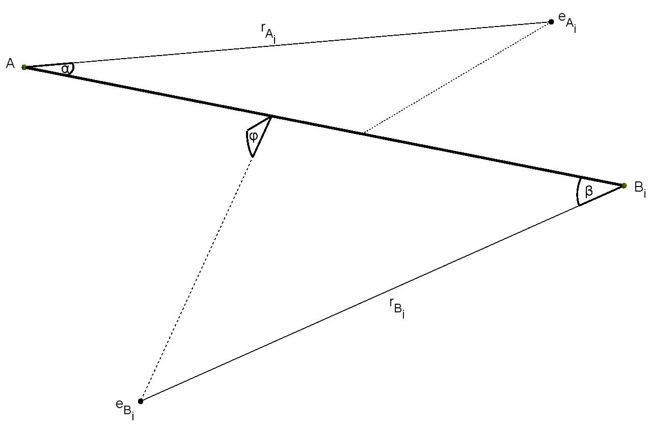
 |  |  |  |  |  |  |  |  |  |  |  |  |  | 0.000 |  |  |  |  |  |  |  |  |  |  |  |  |  |  |  |  |  |  |  |  |  |  |  | #DIV/0!
Abn , n>2 | Atomic properties |  |  |  |  |  |  |  |  |  |  |  |  | Model values |  |  |  |  |  |  |  |  |  | Geometry
Molecule | EA [eV] | n (EA) | EB [eV] | n (EB) | Ei | li [Å] | θ | Di [eV] | p [D] | EA [eV] | EBi [eV] | Ei [eV] | E2 [eV] | ERR | cont | D [eV] (SOLVER) | p [D] (SOLVER) | Ei [eV] (SOLVER) | E2 [eV] (SOLVER) | E2 max [eV] | cont | -> | E2 [eV] reference | rA [Å] | rBi [Å] | α [deg] | β [deg] | φ [deg] | θ [deg] |  |  |  |  |  |  | Omega A | Omega B | par Kr(A)
PH3 | -10.487 | 3 | -13.598 | 1 | A | 1.421 | 1.628 | -3.64 | 0.58 | -9.87 | -13.50 | -9.87 | -13.50 | 0.000 | TRUE | -3.64 | 0.58 | -9.87 | -13.50 | -17.85 | OK | Cox | -13.50 | 1.238 | 1.504 | 80.3 | 40.9 | 0.0 | 93.3 | 1421 | 1238 | 1504 | 1401 | 0713 | 0000 | - | - | 0.6060 | #VALUE!
PF3 | -10.487 | 3 | -17.420 | 5 | A | 1.560 | 1.681 | -5.69 | 1.03 | -11.38 | -17.50 | -11.38 | -17.50 | 0.000 | TRUE | -5.69 | 1.03 | -11.38 | -17.50 | -22.22 | OK |  |  | 2.090 | 0.730 | 29.0 | 124.0 | 89.0 | 96.3 | 1560 | 2090 | 0730 | 0507 | 2164 | 1554 | - | - | 0.7377 | #VALUE!
PCl3 | -10.487 | 3 | -12.968 | 5 | A | 2.043 | 1.747 | -3.69 | 0.78 | -9.90 | -14.05 | -9.90 | -14.05 | 0.000 | TRUE | -3.69 | 0.78 | -9.90 | -14.05 | -17.24 | OK |  |  | 2.553 | 0.939 | 29.6 | 108.2 | 38.4 | 100.1 | 2043 | 2553 | 0939 | 0516 | 1889 | 0670 | - | - | 0.6667 | #VALUE!
PBr3 | -10.487 | 3 | -11.814 | 5 | A | 2.220 | 1.763 | -2.40 | 0.61 | -9.35 | -12.74 | -9.35 | -12.74 | 0.000 | TRUE | -2.40 | 0.61 | -9.35 | -12.74 | -15.35 | OK |  |  | 2.799 | 1.053 | 28.2 | 98.4 | 39.3 | 101.0 | 2220 | 2799 | 1053 | 0493 | 1717 | 0686 | - | - | 0.6175 | #VALUE!
AsH3 | -9.789 | 3 | -13.598 | 1 | A | 1.519 | 1.602 | -3.31 | 0.20 | -9.89 | -13.80 | -9.89 | -13.80 | 0.000 | TRUE | -3.31 | 0.20 | -9.89 | -13.80 | -16.80 | OK |  |  | 1.858 | 0.969 | 41.6 | 83.8 | 22.8 | 91.8 | 1519 | 1858 | 0969 | 0725 | 1463 | 0399 | - | - | 0.6209 | #VALUE!
PI3 | -10.487 | 3 | -10.451 | 5 | B | 2.430 | 1.780 | -2.25 | 0.00 | -11.91 | -9.15 | -9.15 | -11.91 | 0.000 | TRUE | -2.25 | 0.00 | -9.15 | -11.91 | -14.04 | OK |  |  | 2.877 | 1.402 | 22.5 | 99.4 | 47.6 | 102.0 | 2430 | 2877 | 1402 | 0392 | 1735 | 0831 | - | - | 0.3869 | #VALUE!
BF3 | -8.298 | 1 | -17.420 | 5 | A | 1.307 | 2.094 | -5.81 | 0.00 | -15.70 | -15.77 | -15.70 | -15.77 | 0.000 | TRUE | -5.81 | 0.00 | -15.70 | -15.77 | -15.83 | OK |  |  | 0.777 | 1.000 | 113.0 | 58.7 | 16.4 | 120.0 | 1307 | 0777 | 1000 | 1972 | 1025 | 0287 | - | - | 0.4118 | #VALUE!
NF3 | -14.534 | 3 | -17.420 | 5 | A | 1.370 | 1.789 | -2.63 | 0.23 | -12.94 | -17.86 | -12.94 | -17.86 | 0.000 | TRUE | -2.63 | 0.23 | -12.94 | -17.86 | -21.64 | OK |  |  | 1.568 | 0.777 | 39.5 | 81.0 | 0.0 | 102.5 | 1370 | 1568 | 0777 | 0689 | 1413 | 0000 | - | - | 0.6279 | #VALUE!
NH3 | -14.534 | 3 | -13.598 | 1 | B | 1.015 | 1.861 | -4.46 | 1.44 | -15.80 | -10.70 | -10.70 | -15.80 | 0.000 | TRUE | -4.46 | 1.44 | -10.70 | -15.80 | -21.90 | OK | Cox | -15.80 | 0.882 | 1.115 | 67.1 | 68.5 | 44.3 | 106.6 | 1015 | 0882 | 1115 | 1172 | 1196 | 0773 | - | - | 0.3799 | #VALUE!
 | -14.534 | 3 | -13.598 | 1 | B | 1.012 | 1.862 | -4.66 | 1.47 | -15.80 | -10.70 | -10.70 | -15.80 | 0.000 | TRUE | -4.66 | 1.47 | -10.70 | -15.80 | -22.09 | OK | Cox | -15.80 | 1.080 | 0.987 | 48.6 | 88.4 | 62.1 | 106.7 | 1012 | 1080 | 0987 | 0848 | 1543 | 1083 | - | - | 0.4027 | #VALUE!
 | -14.534 | 3 | -13.598 | 1 | B | 1.015 | 1.861 | -4.46 | 1.44 | -15.80 | -10.70 | -10.70 | -15.80 | 0.000 | TRUE | -4.46 | 1.44 | -10.70 | -15.80 | -21.90 | OK | Cox | -15.80 | 0.882 | 1.115 | 67.1 | 68.5 | 44.3 | 106.6 | 1015 | 0882 | 1115 | 1172 | 1196 | 0773 | - | - | 0.3799 | #VALUE!
CH4 | -11.260 | 2 | -13.598 | 1 | A | 1.087 | - | -4.55 | 0.00 | -12.61 | -22.90 | -12.61 | -22.90 | 0.000 | TRUE | -4.55 | 0.00 | -12.61 | -22.90 | -16.80 | OK | Cox | -22.90 | 1.134 | 0.568 | 59.0 | 102.7 | 61.2 | - | 1087 | 1134 | 0568 | 1030 | 1793 | 1067 | - | - | 0.7546 | #VALUE!
 | -11.260 | 2 | -13.598 | 1 | A | 1.087 | - | -4.11 | 0.00 | -12.61 | -22.90 | -12.61 | -22.90 | 0.000 | TRUE | -4.11 | 0.00 | -12.61 | -22.90 | -16.36 | OK | Cox | -22.90 | 1.689 | 0.588 | 24.4 | 90.1 | 27.1 | - | 1087 | 1689 | 0588 | 0426 | 1572 | 0473 | - | - | 0.5850 | #VALUE!
SiH4 | -8.152 | 2 | -13.598 | 1 | A | 1.480 | - | -3.47 | 0.00 | -11.00 | -18.20 | -11.00 | -18.20 | 0.000 | TRUE | -3.47 | 0.00 | -11.00 | -18.20 | -14.22 | OK | Cox | -18.20 | 1.505 | 0.730 | 51.2 | 99.7 | 49.4 | - | 1480 | 1505 | 0730 | 0894 | 1741 | 0863 | - | - | 0.7268 | #VALUE!
 | -8.152 | 2 | -13.598 | 1 | A | 1.480 | - | -3.98 | 0.00 | -11.00 | -18.20 | -11.00 | -18.20 | 0.000 | TRUE | -3.98 | 0.00 | -11.00 | -18.20 | -14.73 | OK | Cox | -18.20 | 1.417 | 0.737 | 56.1 | 95.5 | 24.6 | - | 1480 | 1417 | 0737 | 0979 | 1667 | 0429 | - | - | 0.7197 | #VALUE!
CF4 | -11.260 | 2 | -17.420 | 5 | A | 1.315 | - | -5.67 | 0.00 | -16.10 | -17.40 | -16.10 | -17.40 | 0.000 | TRUE | -5.67 | 0.00 | -16.10 | -17.40 | -18.25 | OK | Siegbahn | -17.40 | 0.772 | 1.044 | 107.4 | 47.9 | 0.0 | - | 1315 | 0772 | 1044 | 1875 | 0836 | 0000 | - | - | 0.4750 | #VALUE!
 | -11.260 | 2 | -17.420 | 5 | A | 1.315 | - | -5.67 | 0.00 | -14.70 | -17.40 | -14.70 | -17.40 | 0.000 | TRUE | -5.67 | 0.00 | -14.70 | -17.40 | -19.65 | OK | Siegbahn | -17.40 | 1.163 | 0.734 | 51.5 | 103.3 | 0.0 | - | 1315 | 1163 | 0734 | 0898 | 1802 | 0000 | - | - | 0.6184 | #VALUE!
GeH4 | -7.899 | 2 | -17.420 | 5 | A | 1.525 | - | -3.62 | 0.00 | -10.53 | -14.98 | -10.53 | -14.98 | 0.000 | TRUE | -3.62 | 0.00 | -10.53 | -14.98 | -18.41 | OK |  |  | 1.474 | 0.854 | 56.1 | 102.8 | 55.4 | - | 1525 | 1474 | 0854 | 0979 | 1795 | 0966 | - | - | 0.6836 | #VALUE!
CCl4 | -11.260 | 2 | -12.968 | 5 | A | 1.767 | - | -3.07 | 0.00 | -11.47 | -13.93 | -11.47 | -13.93 | 0.000 | TRUE | -3.07 | 0.00 | -11.47 | -13.93 | -15.83 | OK |  |  | 1.253 | 0.932 | 69.5 | 102.6 | 20.6 | - | 1767 | 1253 | 0932 | 1212 | 1790 | 0360 | - | - | 0.6245 | #VALUE!
SO3 |  |  |  |  |  | 1.418 | 2.094 | -3.61 | 0.00 | -12.80 | -12.80 | -12.80 | -12.80 |  |  |  |  |  |  |  |  |  |  |  |  |  |  |  | 120.0 | 1418
SF6 | -10.360 | 4 | -17.423 | 2 | A | 1.565 | - | -4.06 | 0.00 | -15.32 | -17.30 | -15.32 | -17.30 | 0.000 | TRUE | -4.06 | 0.00 | -15.32 | -17.30 | -16.52 | OK | Siegbahn | -17.30 | 1.163 | 0.746 | 48.9 | 115.5 | 0.0 | - | 1565 | 1163 | 0746 | 0853 | 2016 | 0000 | - | - | 0.6287 | #VALUE!
 | -10.360 | 4 | -17.423 | 2 | A | 1.565 | - | -4.06 | 0.00 | -15.69 | -17.30 | -15.69 | -17.30 | 0.000 | TRUE | -4.06 | 0.00 | -15.69 | -17.30 | -16.15 | OK | Siegbahn | -17.30 | 1.097 | 0.738 | 51.1 | 122.9 | 0.0 | - | 1565 | 1097 | 0738 | 0892 | 2145 | 0000 | - | - | 0.6551 | #VALUE!
 | -10.360 | 4 | -17.423 | 2 | A | 1.565 | - | -3.44 | 0.00 | -15.32 | -17.30 | -15.32 | -17.30 | 0.000 | TRUE | -3.44 | 0.00 | -15.32 | -17.30 | -15.90 | OK | Siegbahn | -17.30 | 1.087 | 0.757 | 54.0 | 106.7 | 0.0 | - | 1565 | 1087 | 0757 | 0943 | 1863 | 0000 | - | - | 0.5954 | #VALUE!
 | -10.360 | 4 | -17.423 | 2 | A | 1.565 | - | -3.44 | 0.00 | -15.69 | -17.30 | -15.69 | -17.30 | 0.000 | TRUE | -3.44 | 0.00 | -15.69 | -17.30 | -15.53 | OK | Siegbahn | -17.30 | 1.075 | 0.756 | 52.7 | 107.7 | 0.0 | - | 1565 | 1075 | 0756 | 0920 | 1880 | 0000 | - | - | 0.5857 | #VALUE!

ABC
 |  |  |  |  |  |  |  |  |  |  |  |  |  |  |  |  |  |  |  | 0.009 |  |  |  |  |  |  |  |  |  |  |  |  |  |  |  |  |  |  |  |  |  |  |  |  |  |  |  |  |  |  |  |  |  |  |  |  |  |  |  |  |  |  |  |  |  | #DIV/0!
ABC |  |  |  |  |  |  |  |  |  |  |  |  |  |  |  |  |  |  |  | Model values |  |  |  |  |  |  |  |  |  |  |  |  |  |  |  |  | Geometry |  |  |  |  |  |  |  |  |  |  | Coordinates and lenghts (AB) |  |  |  |  |  |  |  |  | Coordinates and lenghts (BC)
Molecule | vAB | vBC | lAB [Å] | lBC [Å] | θ | DAB [eV] | DBC [eV] | p [D] | EA [eV] | EBA [eV] | EBC [eV] | EC [eV] |  |  |  | Ei [eV] | Ei2 [eV] | Ei3 [eV] | Ei4 [eV] | ERR | cont | DAB [eV] (SOLVER) | DBC [eV] (SOLVER) | p [D] (SOLVER) | Ei [eV] (SOLVER) | Ei2 [eV] (SOLVER) | Ei3 [eV] (SOLVER) | Ei4 [eV] (SOLVER) | E1 [eV] | E2 [eV] | E3 [eV] | E4 [eV] | -> | E2 [eV] reference | E3 [eV] reference | E4 [eV] reference | rAB [Å] | rBA [Å] | rBC [Å] | rCB [Å] | αAB [deg] | βAB [deg] | φAB [deg] | αBC [deg] | βBC [deg] | φBC [deg] | θ [deg] | d [Å] | ρ1 [Å] | ρ2 [Å] | x (eA) | y (eA) | z (eA) | x (eB) | y (eB) | z (eB) | d [Å] | ρ1 [Å] | ρ2 [Å] | x (eB) | y (eB) | z (eB) | x (eC) | y (eC) | z (eC) | Omega A | Omega BA | par Kr(A) |  | Omega BC | Omega C | par Kr(BC)
HOH | 1 | 1 | 0.96 | 0.96 | 1.82 | -5.17 | -5.17 | 1.855 | -14.70 | -12.62 | -12.62 | -14.70 | 1.01 | 16.00 | 1.01 | -12.62 | -12.62 | -14.70 | -14.70 | 0.009 | FALSE | -5.17 | -5.17 | 1.95 | -12.62 | -12.62 | -14.70 | -14.70 | -14.70 | -12.62 | -12.62 | -14.70 | Siegbahn | -12.618 | -14.700 | -14.700 | 0.900 | 0.966 | 0.966 | 0.900 | 68.7 | 71.9 | 48.3 | 71.9 | 68.7 | 48.3 | 104.45 | 1.637 | 1.130 | 1.050 | -0.63 | 0.84 | 0.00 | -0.30 | -0.61 | -0.69 | 1.637 | 1.050 | 1.130 | -0.81 | 0.52 | 0.00 | 0.70 | 0.47 | -0.63 | - | - | 0.4544 | #VALUE! | - | - | 0.5456 | #VALUE!
 | 1 | 1 | 0.96 | 0.96 | 1.82 | -5.17 | -5.17 | 1.850 | -14.70 | -12.62 | -12.62 | -14.70 | 1.01 | 16.00 | 1.01 | -12.62 | -12.62 | -14.70 | -14.70 | 0.000 | TRUE | -5.17 | -5.17 | 1.85 | -12.62 | -12.62 | -14.70 | -14.70 | -14.70 | -12.62 | -12.62 | -14.70 | Siegbahn | -12.618 | -14.700 | -14.700 | 0.880 | 0.992 | 0.992 | 0.880 | 71.6 | 68.4 | 47.6 | 68.4 | 71.6 | 47.6 | 104.45 | 1.639 | 1.096 | 1.077 | -0.68 | 0.84 | 0.00 | -0.37 | -0.62 | -0.68 | 1.639 | 1.077 | 1.096 | -0.80 | 0.58 | 0.00 | 0.72 | 0.52 | -0.62 | - | - | 0.4505 | #VALUE! | - | - | 0.5495 | #VALUE!
 | 1 | 1 | 0.96 | 0.96 | 1.82 | -4.76 | -4.76 | 1.740 | -14.70 | -12.62 | -12.62 | -14.70 | 1.01 | 16.00 | 1.01 | -12.62 | -12.62 | -14.70 | -14.70 | 0.000 | TRUE | -4.76 | -4.76 | 1.74 | -12.62 | -12.62 | -14.70 | -14.70 | -14.70 | -12.62 | -12.62 | -14.70 | Siegbahn | -12.618 | -14.700 | -14.700 | 0.922 | 0.960 | 0.960 | 0.922 | 65.8 | 72.8 | 49.0 | 72.8 | 65.8 | 49.0 | 104.45 | 1.627 | 1.138 | 1.021 | -0.58 | 0.84 | 0.00 | -0.28 | -0.60 | -0.69 | 1.627 | 1.021 | 1.138 | -0.82 | 0.50 | 0.00 | 0.68 | 0.42 | -0.63 | - | - | 0.4563 | #VALUE! | - | - | 0.5437 | #VALUE!
HSH | 1 | 1 | 1.33 | 1.33 | 1.61 | -4.20 | -4.20 | 0.970 | -13.20 | -10.46 | -10.46 | -13.20 | 1.01 | 16.00 | 1.01 | -10.46 | -10.46 | -13.20 | -13.20 | 0.000 | TRUE | -4.20 | -4.20 | 0.97 | -10.46 | -10.46 | -13.20 | -13.20 | -13.20 | -10.46 | -10.46 | -13.20 | Siegbahn | -10.457 | -13.200 | -13.200 | 1.367 | 1.179 | 1.179 | 1.367 | 46.6 | 78.1 | 6.3 | 78.1 | 46.6 | 6.3 | 92.20 | 2.148 | 1.584 | 1.066 | -0.39 | 0.99 | 0.00 | -0.24 | -1.15 | -0.13 | 2.148 | 1.066 | 1.584 | -1.14 | 0.29 | 0.00 | 1.00 | 0.35 | -0.11 | - | - | 0.4253 | #VALUE! | - | - | 0.5747 | #VALUE!
 | 1 | 1 | 1.33 | 1.33 | 1.61 | -3.95 | -3.95 | 0.970 | -13.20 | -10.46 | -10.46 | -13.20 | 1.01 | 16.00 | 1.01 | -10.46 | -10.46 | -13.20 | -13.20 | 0.000 | TRUE | -3.95 | -3.95 | 0.97 | -10.46 | -10.46 | -13.20 | -13.20 | -13.20 | -10.46 | -10.46 | -13.20 | Siegbahn | -10.457 | -13.200 | -13.200 | 1.345 | 1.191 | 1.191 | 1.345 | 47.6 | 76.6 | 6.7 | 76.6 | 47.6 | 6.7 | 92.20 | 2.153 | 1.564 | 1.080 | -0.42 | 0.99 | 0.00 | -0.28 | -1.15 | -0.13 | 2.153 | 1.080 | 1.564 | -1.15 | 0.32 | 0.00 | 1.00 | 0.38 | -0.12 | - | - | 0.4242 | #VALUE! | - | - | 0.5758 | #VALUE!
OSO | 2 | 2 | 1.43 | 1.43 | 2.09 | -5.65 | -5.65 | 1.630 | -13.05 | -12.35 | -12.35 | -13.05 | 16.00 | 32.07 | 16.00 | -12.35 | -12.35 | -13.05 | -13.05 | 0.000 | TRUE | -5.65 | -5.65 | 1.63 | -12.35 | -12.35 | -13.05 | -13.05 | -13.05 | -12.35 | -12.35 | -13.05 | Dixon | -12.349 | -13.050 | -13.050 | 1.067 | 1.314 | 1.314 | 1.067 | 72.1 | 54.3 | 4.7 | 54.3 | 72.1 | 4.7 | 119.50 | 2.108 | 1.258 | 1.499 | -1.10 | 1.01 | 0.00 | -0.77 | -1.06 | -0.09 | 2.108 | 1.499 | 1.258 | -0.55 | 1.19 | 0.00 | 1.42 | 0.46 | -0.08 | - | - | 0.4747 | #VALUE! | - | - | 0.5253 | #VALUE!
OCO | 2 | 2 | 1.16 | 1.16 | 3.14 | -5.45 | -5.45 | 0.000 | -17.60 | -13.78 | -13.78 | -17.60 | 16.00 | 12.01 | 16.00 | -13.78 | -13.78 | -17.60 | -17.60 | 0.000 | TRUE | -5.45 | -5.45 | 0.00 | -13.78 | -13.78 | -17.60 | -17.60 | -17.60 | -13.78 | -13.78 | -17.60 | Dixon | -13.777 | -17.600 | -17.600 | 0.879 | 1.012 | 1.012 | 0.879 | 60.6 | 67.0 | 26.4 | 67.0 | 60.6 | 26.4 | 180.00 | 1.686 | 1.206 | 1.058 | -0.73 | 0.77 | 0.00 | -0.40 | -0.83 | -0.41 | 1.686 | 1.058 | 1.206 | 0.40 | 0.93 | 0.00 | 0.73 | -0.69 | -0.34 | - | - | 0.4033 | #VALUE! | - | - | 0.5967 | #VALUE!
SCS | 2 | 2 | 1.55 | 1.55 | 3.14 | -4.12 | -4.12 | 0.000 | -10.07 | -12.90 | -12.90 | -10.07 | 32.07 | 12.01 | 32.07 | -10.07 | -10.07 | -12.90 | -12.90 | 0.000 | TRUE | -4.12 | -4.12 | 0.00 | -10.07 | -10.07 | -12.90 | -12.90 | -10.07 | -12.90 | -12.90 | -10.07 | Siegbahn | -10.073 | -12.900 | -12.900 | 1.445 | 1.139 | 1.139 | 1.445 | 61.5 | 66.3 | 27.9 | 66.3 | 61.5 | 27.9 | 180.00 | 2.281 | 1.512 | 1.536 | -0.86 | 1.27 | 0.00 | -0.46 | -0.92 | -0.49 | 2.281 | 1.536 | 1.512 | 0.46 | 1.04 | 0.00 | 0.86 | -1.12 | -0.59 | - | - | 0.5974 | #VALUE! | - | - | 0.4026 | #VALUE!
HNH | 1 | 1 | 1.02 | 1.02 | 1.80 | -3.91 | -3.91 | 1.770 | -10.78 | -21.32 | -21.32 | -10.78 | 1.01 | 14.01 | 1.01 | -10.78 | -10.78 | -21.32 | -21.32 | 0.000 | TRUE | -3.91 | -3.91 | 1.77 | -10.78 | -10.78 | -21.32 | -21.32 | -10.78 | -21.32 | -21.32 | -10.78 |  |  |  |  | 1.067 | 0.775 | 0.775 | 1.067 | 74.8 | 54.8 | 33.8 | 54.8 | 74.8 | 33.8 | 103.40 | 1.622 | 0.857 | 1.270 | -0.74 | 1.03 | 0.00 | -0.45 | -0.53 | -0.35 | 1.622 | 1.270 | 0.857 | -0.51 | 0.58 | 0.00 | 1.00 | 0.53 | -0.57 | - | - | 0.7253 | #VALUE! | - | - | 0.2747 | #VALUE!
OOO | 2 | 2 | 1.28 | 1.28 | 2.04 | -1.13 | -1.13 | 0.534 | -12.53 | -15.85 | -15.85 | -12.53 | 16.00 | 16.00 | 16.00 | -12.53 | -12.53 | -15.85 | -15.85 | 0.000 | TRUE | -1.13 | -1.13 | 0.53 | -12.53 | -12.53 | -15.85 | -15.85 | -12.53 | -15.85 | -15.85 | -12.53 |  |  |  |  | 1.175 | 1.040 | 1.040 | 1.175 | 61.0 | 54.6 | 28.2 | 54.6 | 61.0 | 28.2 | 116.75 | 1.823 | 1.085 | 1.248 | -0.71 | 1.03 | 0.00 | -0.60 | -0.75 | -0.40 | 1.823 | 1.248 | 1.085 | -0.49 | 0.92 | 0.00 | 1.13 | 0.22 | -0.49 | - | - | 0.5945 | #VALUE! | - | - | 0.4055 | #VALUE!
ClOCl | 1 | 1 | 1.70 | 1.70 | 1.93 | -1.52 | -1.52 | 0.212 | -10.91 | -11.12 | -11.12 | -10.91 | 35.45 | 16.00 | 35.45 | -10.91 | -10.91 | -11.12 | -11.12 | 0.000 | TRUE | -1.52 | -1.52 | 0.21 | -10.91 | -10.91 | -11.12 | -11.12 | -10.91 | -11.12 | -11.12 | -10.91 |  |  |  |  | 1.791 | 1.239 | 1.239 | 1.791 | 42.5 | 74.0 | 10.3 | 74.0 | 42.5 | 10.3 | 110.86 | 2.393 | 1.807 | 1.270 | -0.38 | 1.21 | 0.00 | -0.34 | -1.17 | -0.21 | 2.393 | 1.270 | 1.807 | -0.99 | 0.74 | 0.00 | 1.25 | -0.07 | -0.22 | - | - | 0.5083 | #VALUE! | - | - | 0.4916 | #VALUE!
FOF | 1 | 1 | 1.41 | 1.41 | 1.80 | -1.70 | -1.70 | 0.297 | -13.15 | -13.11 | -13.11 | -13.15 | 19.00 | 16.00 | 19.00 | -13.11 | -13.11 | -13.15 | -13.15 | 0.000 | TRUE | -1.70 | -1.70 | 0.30 | -13.11 | -13.11 | -13.15 | -13.15 | -13.15 | -13.11 | -13.11 | -13.15 |  |  |  |  | 1.049 | 1.456 | 1.456 | 1.049 | 73.1 | 43.8 | 17.0 | 43.8 | 73.1 | 17.0 | 103.02 | 1.990 | 1.069 | 1.489 | -1.10 | 1.00 | 0.00 | -1.05 | -0.96 | -0.29 | 1.990 | 1.489 | 1.069 | -0.75 | 1.25 | 0.00 | 1.18 | 0.86 | -0.29 | - | - | 0.4974 | #VALUE! | - | - | 0.5025 | #VALUE!
FSF | 1 | 1 | 1.59 | 1.59 | 1.72 | -3.36 | -3.36 | 1.050 | -10.15 | -10.08 | -10.08 | -10.15 | 19.00 | 32.07 | 19.00 | -10.08 | -10.08 | -10.15 | -10.15 | 0.000 | TRUE | -3.36 | -3.36 | 1.05 | -10.08 | -10.08 | -10.15 | -10.15 | -10.15 | -10.08 | -10.08 | -10.15 |  |  |  |  | 1.279 | 1.711 | 1.711 | 1.279 | 77.6 | 47.9 | 7.8 | 47.9 | 77.6 | 7.8 | 98.30 | 2.517 | 1.343 | 1.813 | -1.31 | 1.25 | 0.00 | -1.15 | -1.26 | -0.17 | 2.517 | 1.813 | 1.343 | -1.09 | 1.32 | 0.00 | 1.41 | 1.12 | -0.17 | - | - | 0.4922 | #VALUE! | - | - | 0.5079 | #VALUE!
FNF | 1 | 1 | 1.37 | 1.37 | 1.82 | -3.30 | -3.30 | 0.120 | -11.82 | -11.63 | -11.63 | -11.82 | 19.00 | 14.01 | 19.00 | -11.63 | -11.63 | -11.82 | -11.82 | 0.000 | TRUE | -3.29 | -3.29 | 0.12 | -11.63 | -11.63 | -11.82 | -11.82 | -11.82 | -11.63 | -11.63 | -11.82 |  |  |  |  | 1.104 | 1.573 | 1.573 | 1.104 | 76.8 | 43.6 | 5.2 | 43.6 | 76.8 | 5.2 | 104.20 | 2.157 | 1.109 | 1.551 | -1.12 | 1.07 | 0.00 | -1.14 | -1.08 | -0.10 | 2.157 | 1.551 | 1.109 | -0.77 | 1.37 | 0.00 | 1.31 | 0.82 | -0.10 | - | - | 0.4954 | #VALUE! | - | - | 0.5046 | #VALUE!
HBH | 1 | 1 | 1.18 | 1.18 | 2.29 | -4.00 | -4.00 | 0.090 | -11.06 | -9.80 | -9.80 | -11.06 | 1.01 | 10.81 | 1.01 | -9.80 | -9.80 | -11.06 | -11.06 | 0.000 | TRUE | -4.00 | -4.00 | 0.09 | -9.80 | -9.80 | -11.06 | -11.06 | -11.06 | -9.80 | -9.80 | -11.06 |  |  |  |  | 1.203 | 1.333 | 1.333 | 1.203 | 64.6 | 61.2 | 28.3 | 61.2 | 64.6 | 28.3 | 131.04 | 2.187 | 1.286 | 1.274 | -0.66 | 1.09 | 0.00 | -0.64 | -1.03 | -0.55 | 2.187 | 1.274 | 1.286 | -0.46 | 1.25 | 0.00 | 1.16 | -0.13 | -0.52 | - | - | 0.4642 | #VALUE! | - | - | 0.5357 | #VALUE!
 | 1 | 1 | 1.18 | 1.18 | 2.29 | -4.00 | -4.00 | 0.450 | -12.48 | -9.80 | -9.80 | -12.48 | 1.01 | 10.81 | 1.01 | -9.80 | -9.80 | -12.48 | -12.48 | 0.000 | TRUE | -4.00 | -4.00 | 0.45 | -9.80 | -9.80 | -12.48 | -12.48 | -12.48 | -9.80 | -9.80 | -12.48 |  |  |  |  | 1.119 | 1.303 | 1.303 | 1.119 | 64.0 | 63.7 | 29.5 | 63.7 | 64.0 | 29.5 | 131.04 | 2.105 | 1.315 | 1.219 | -0.69 | 1.01 | 0.00 | -0.58 | -1.02 | -0.58 | 2.105 | 1.219 | 1.315 | -0.50 | 1.20 | 0.00 | 1.11 | -0.05 | -0.50 | - | - | 0.4254 | #VALUE! | - | - | 0.5746 | #VALUE!
 | 1 | 1 | 1.18 | 1.18 | 2.29 | -4.00 | -4.00 | 0.370 | -12.20 | -9.80 | -9.80 | -12.20 | 1.01 | 10.81 | 1.01 | -9.80 | -9.80 | -12.20 | -12.20 | 0.000 | TRUE | -4.00 | -4.00 | 0.37 | -9.80 | -9.80 | -12.20 | -12.20 | -12.20 | -9.80 | -9.80 | -12.20 |  |  |  |  | 1.133 | 1.311 | 1.311 | 1.133 | 64.3 | 63.0 | 29.1 | 63.0 | 64.3 | 29.1 | 131.04 | 2.121 | 1.307 | 1.231 | -0.69 | 1.02 | 0.00 | -0.60 | -1.02 | -0.57 | 2.121 | 1.231 | 1.307 | -0.49 | 1.22 | 0.00 | 1.12 | -0.07 | -0.50 | - | - | 0.4329 | #VALUE! | - | - | 0.5672 | #VALUE!
ONO | 2 | 2 | 1.19 | 1.19 | 2.34 | -3.16 | -3.16 | 0.316 | -9.59 | -14.00 | -14.00 | -9.59 | 16.00 | 14.01 | 16.00 | -9.59 | -9.59 | -14.00 | -14.00 | 0.000 | TRUE | -3.16 | -3.16 | 0.32 | -9.59 | -9.59 | -14.00 | -14.00 | -9.59 | -14.00 | -14.00 | -9.59 |  |  |  |  | 1.301 | 1.096 | 1.096 | 1.301 | 66.0 | 58.0 | 43.4 | 58.0 | 66.0 | 43.4 | 133.82 | 1.972 | 1.115 | 1.362 | -0.66 | 1.19 | 0.00 | -0.58 | -0.68 | -0.64 | 1.972 | 1.362 | 1.115 | -0.27 | 1.06 | 0.00 | 1.08 | -0.12 | -0.82 | - | - | 0.6202 | #VALUE! | - | - | 0.3798 | #VALUE!
NNO | 3 | 2 | 1.13 | 1.18 | 3.14 | -4.99 | -1.73 | 0.167 | -12.89 | -18.20 | -16.30 | -20.10 | 14.01 | 14.01 | 16.00 | -12.89 | -16.30 | -18.20 | -20.10 | 0.000 | TRUE | -4.98 | -1.73 | 0.17 | -12.89 | -16.30 | -18.20 | -20.10 | -12.89 | -18.20 | -16.30 | -20.10 | Rabalais | -16.300 | -18.200 | -20.100 | 1.014 | 0.921 | 0.874 | 0.887 | 71.6 | 53.5 | 43.5 | 69.6 | 48.8 | 33.6 | 180.00 | 1.604 | 0.940 | 1.257 | -0.81 | 0.96 | 0.00 | -0.55 | -0.54 | -0.51 | 1.455 | 0.898 | 1.202 | 0.30 | 0.82 | 0.00 | 0.60 | -0.56 | -0.37 | - | - | 0.6288 | #VALUE! | - | - | 0.6004 | #VALUE!
 | 1 | 2 | 1.13 | 1.18 | 3.14 | -4.99 | -1.73 | 0.167 | -12.89 | -16.30 | -20.10 | -18.20 | 14.01 | 14.01 | 16.00 | -12.89 | -16.30 | -18.20 | -20.10 | 0.000 | TRUE | -4.99 | -1.73 | 0.17 | -12.89 | -16.30 | -18.20 | -20.10 | -12.89 | -16.30 | -20.10 | -18.20 | Rabalais | -16.300 | -18.200 | -20.100 | 0.890 | 1.264 | 0.737 | 0.959 | 97.2 | 39.3 | 66.7 | 67.6 | 50.6 | 29.2 | 180.00 | 1.431 | 0.815 | 1.521 | -1.24 | 0.88 | 0.00 | -0.98 | -0.32 | -0.74 | 1.408 | 0.939 | 1.132 | 0.28 | 0.68 | 0.00 | 0.58 | -0.65 | -0.36 | - | - | 0.5485 | #VALUE! | - | - | 0.4582 | #VALUE!
OCS | 2 | 2 | 1.16 | 1.56 | 3.14 | -6.51 | -3.16 | 0.712 | -16.10 | -15.45 | -18.00 | -11.18 | 16.00 | 12.01 | 32.07 | -11.18 | -15.45 | -16.10 | -18.00 | 0.000 | TRUE | -6.51 | -3.16 | 0.71 | -11.18 | -15.45 | -16.10 | -18.00 | -16.10 | -15.45 | -18.00 | -11.18 | Dixon | -15.450 | -16.100 | -18.000 | 1.135 | 0.833 | 1.154 | 1.171 | 46.7 | 84.5 | 45.8 | 38.6 | 79.7 | 17.1 | 180.00 | 1.554 | 1.361 | 0.910 | -0.38 | 0.83 | 0.00 | -0.08 | -0.58 | -0.59 | 1.906 | 1.775 | 0.976 | 0.90 | 0.72 | 0.00 | 1.35 | -1.10 | -0.34 | - | - | 0.4981 | #VALUE! | - | - | 0.2812 | #VALUE!
 | 2 | 2 | 1.16 | 1.56 | 3.14 | -6.51 | -3.16 | 0.650 | -18.00 | -15.45 | -16.10 | -11.18 | 16.00 | 12.01 | 32.07 | -11.18 | -15.45 | -16.10 | -18.00 | 0.000 | TRUE | -6.51 | -3.16 | 0.65 | -11.18 | -15.45 | -16.10 | -18.00 | -18.00 | -15.45 | -16.10 | -11.18 | Dixon | -15.450 | -16.100 | -18.000 | 1.087 | 0.819 | 1.114 | 1.210 | 43.7 | 88.3 | 50.4 | 48.0 | 74.1 | 19.2 | 180.00 | 1.463 | 1.400 | 0.839 | -0.37 | 0.75 | 0.00 | -0.02 | -0.52 | -0.63 | 2.023 | 1.693 | 1.161 | 0.75 | 0.83 | 0.00 | 1.23 | -1.10 | -0.38 | - | - | 0.4567 | #VALUE! | - | - | 0.3359 | #VALUE!
 | 2 | 1 | 1.16 | 1.56 | 3.14 | -6.51 | -3.16 | 0.712 | -16.10 | -15.45 | -18.00 | -11.18 | 16.00 | 12.01 | 32.07 | -11.18 | -15.45 | -16.10 | -18.00 | 0.000 | TRUE | -6.51 | -3.16 | 0.71 | -11.18 | -15.45 | -16.10 | -18.00 | -16.10 | -15.45 | -18.00 | -11.18 | Dixon | -15.450 | -16.100 | -18.000 | 0.823 | 0.741 | 0.736 | 1.147 | 80.5 | 126.2 | 61.2 | 103.6 | 83.8 | 14.4 | 180.00 | 1.903 | 1.706 | 1.307 | -1.02 | 0.81 | 0.00 | 0.44 | -0.29 | -0.52 | 2.446 | 1.834 | 1.875 | -0.17 | 0.72 | 0.00 | 1.44 | -1.10 | -0.28 | - | - | 0.6477 | #VALUE! | - | - | 0.2827 | #VALUE!
 | 2 | 1 | 1.16 | 1.56 | 3.14 | -6.51 | -3.16 | 0.650 | -16.10 | -15.45 | -18.00 | -11.18 | 16.00 | 12.01 | 32.07 | -11.18 | -15.45 | -16.10 | -18.00 | 0.000 | TRUE | -6.51 | -3.16 | 0.65 | -11.18 | -15.45 | -16.10 | -18.00 | -16.10 | -15.45 | -18.00 | -11.18 | Dixon | -15.450 | -16.100 | -18.000 | 0.814 | 0.743 | 0.739 | 1.139 | 82.8 | 125.2 | 57.2 | 102.1 | 85.2 | 11.3 | 180.00 | 1.938 | 1.700 | 1.331 | -1.06 | 0.81 | 0.00 | 0.43 | -0.33 | -0.51 | 2.459 | 1.854 | 1.861 | -0.16 | 0.72 | 0.00 | 1.47 | -1.11 | -0.22 | - | - | 0.6390 | #VALUE! | - | - | 0.2881 | #VALUE!
OCSe | 2 | 2 | 1.15 | 1.71 | 3.14 | -6.60 | -2.69 | 2.980 | -17.58 | -9.59 | -18.87 | -9.58 | 16.00 | 12.01 | 78.97 | -9.58 | -9.59 | -17.58 | -18.87 | 0.000 | TRUE | -6.60 | -2.69 | 2.98 | -9.58 | -9.59 | -17.58 | -18.87 | -17.58 | -9.59 | -18.87 | -9.58 |  |  |  |  | 0.938 | 1.220 | 0.838 | 1.389 | 54.6 | 72.4 | 32.3 | 56.1 | 74.1 | 27.9 | 180.00 | 1.870 | 1.403 | 0.979 | -0.61 | 0.76 | 0.00 | -0.37 | -0.98 | -0.62 | 2.158 | 1.885 | 1.424 | 0.47 | 0.70 | 0.00 | 1.33 | -1.18 | -0.63 | - | - | 0.3020 | #VALUE! | - | - | 0.2134 | #VALUE!
 | 2 | 2 | 1.15 | 1.71 | 3.14 | -6.60 | -2.69 | 0.754 | -20.02 | -10.38 | -14.44 | -10.37 | 16.00 | 12.01 | 78.97 | -10.37 | -10.38 | -14.44 | -20.02 | 0.000 | TRUE | -6.60 | -2.69 | 0.75 | -10.37 | -10.38 | -14.44 | -20.02 | -20.02 | -10.38 | -14.44 | -10.37 |  |  |  |  | 0.826 | 1.130 | 1.103 | 1.381 | 54.8 | 77.1 | 37.3 | 58.2 | 66.7 | 22.1 | 180.00 | 1.741 | 1.423 | 0.956 | -0.68 | 0.67 | 0.00 | -0.25 | -0.88 | -0.67 | 2.243 | 1.721 | 1.468 | 0.58 | 0.94 | 0.00 | 1.16 | -1.17 | -0.48 | - | - | 0.2729 | #VALUE! | - | - | 0.3533 | #VALUE!
HNO | 1 | 2 | 1.06 | 1.21 | 1.90 | -4.98 | -2.12 | 1.620 | -10.10 | -16.21 | -17.27 | -17.88 | 1.01 | 14.01 | 16.00 | -10.10 | -16.21 | -17.27 | -17.88 | 0.000 | TRUE | -4.98 | -2.12 | 1.62 | -10.10 | -16.21 | -17.27 | -17.88 | -10.10 | -16.21 | -17.27 | -17.88 |  |  |  |  | 1.155 | 0.936 | 0.891 | 0.879 | 70.8 | 59.7 | 28.9 | 61.4 | 59.5 | 30.1 | 108.60 | 1.853 | 1.002 | 1.288 | -0.68 | 1.09 | 0.00 | -0.47 | -0.71 | -0.39 | 1.524 | 1.077 | 1.108 | -0.61 | 0.65 | 0.00 | 0.86 | 0.52 | -0.38 | - | - | 0.6456 | #VALUE! | - | - | 0.5166 | #VALUE!
 | 1 | 2 | 1.09 | 1.21 | 1.89 | -4.98 | -2.12 | 1.670 | -10.10 | -16.68 | -16.92 | -17.19 | 1.01 | 14.01 | 16.00 | -10.10 | -16.68 | -16.92 | -17.19 | 0.000 | TRUE | -4.98 | -2.12 | 1.67 | -10.10 | -16.68 | -16.92 | -17.19 | -10.10 | -16.68 | -16.92 | -17.19 |  |  |  |  | 1.163 | 0.902 | 0.913 | 0.911 | 71.4 | 61.7 | 29.2 | 60.8 | 59.4 | 29.6 | 108.05 | 1.860 | 1.034 | 1.317 | -0.72 | 1.10 | 0.00 | -0.43 | -0.69 | -0.39 | 1.558 | 1.082 | 1.103 | -0.62 | 0.67 | 0.00 | 0.88 | 0.50 | -0.39 | - | - | 0.6586 | #VALUE! | - | - | 0.5076 | #VALUE!
HCN | 1 | 3 | 1.07 | 1.16 | 3.14 | -5.62 | -9.71 | 2.664 | -13.60 | -13.97 | -19.21 | -19.86 | 1.01 | 12.01 | 14.01 | -13.60 | -13.97 | -19.21 | -19.86 | 0.000 | TRUE | -5.62 | -9.71 | 2.66 | -13.60 | -13.97 | -19.21 | -19.86 | -13.60 | -13.97 | -19.21 | -19.86 |  |  |  |  | 1.015 | 0.969 | 0.700 | 0.737 | 64.8 | 68.1 | 17.2 | 84.9 | 69.1 | 37.6 | 180.00 | 1.818 | 1.144 | 1.118 | -0.64 | 0.92 | 0.00 | -0.36 | -0.86 | -0.27 | 1.552 | 1.127 | 1.297 | 0.06 | 0.70 | 0.00 | 0.89 | -0.55 | -0.42 | - | - | 0.5105 | #VALUE! | - | - | 0.5067 | #VALUE!
 | 1 | 3 | 0.99 | 1.17 | 3.14 | -5.62 | -9.71 | 3.050 | -12.50 | -13.13 | -17.73 | -18.54 | 1.01 | 12.01 | 14.01 | -12.50 | -13.13 | -17.73 | -18.54 | 0.000 | TRUE | -5.62 | -9.71 | 3.05 | -12.50 | -13.13 | -17.73 | -18.54 | -12.50 | -13.13 | -17.73 | -18.54 |  |  |  |  | 1.051 | 1.026 | 0.777 | 0.797 | 63.6 | 62.9 | 19.5 | 77.2 | 66.9 | 32.0 | 180.00 | 1.829 | 1.051 | 1.075 | -0.52 | 0.94 | 0.00 | -0.47 | -0.86 | -0.31 | 1.589 | 1.130 | 1.255 | 0.17 | 0.76 | 0.00 | 0.86 | -0.62 | -0.39 | - | - | 0.5148 | #VALUE! | - | - | 0.5166 | #VALUE!
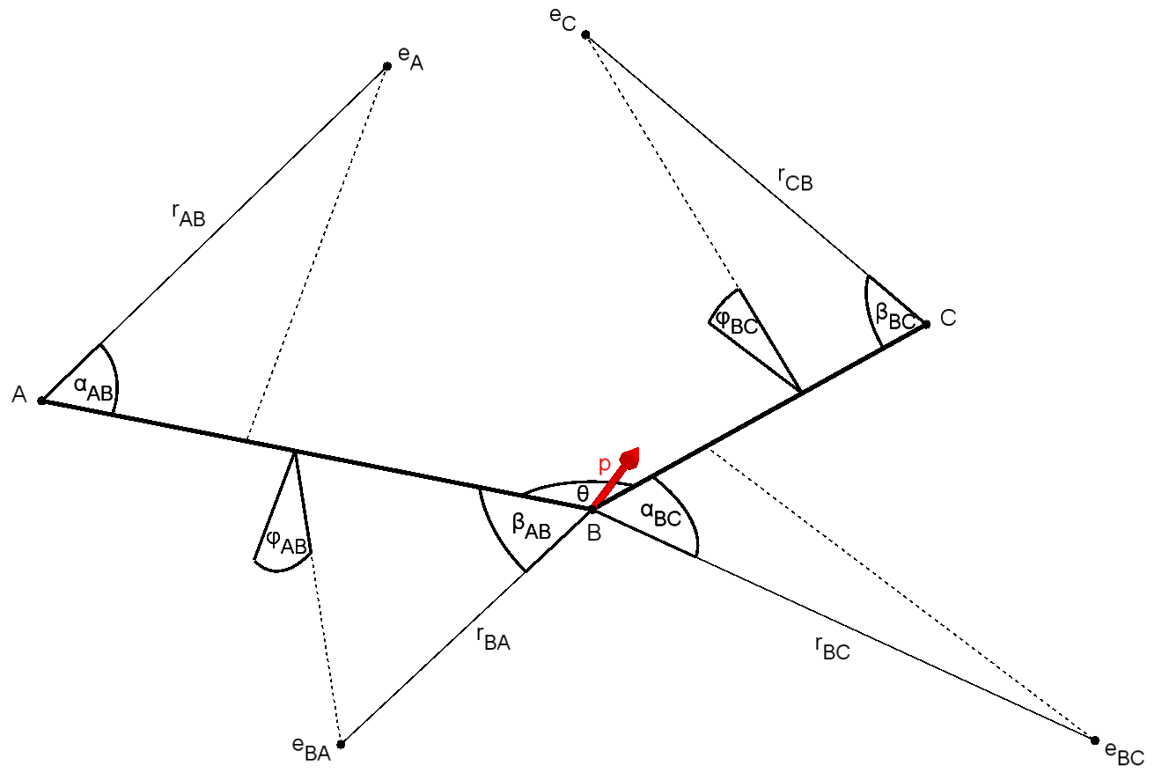

 |  |  |  |  |  |  |  |  |  |  |  |  |  |  |  |  |  |  |  |  |  |  | 80 | 230 | 120
 |  |  |  |  |  |  |  |  |  |  |  |  |  |  |  |  |  |  |  |  |  |  | FALSE | FALSE | TRUE
 |  |  |  |  |  |  |  |  |  |  |  |  |  |  |  |  |  |  |  |  |  |  | 1000 | 1000 | 1000

ABBA
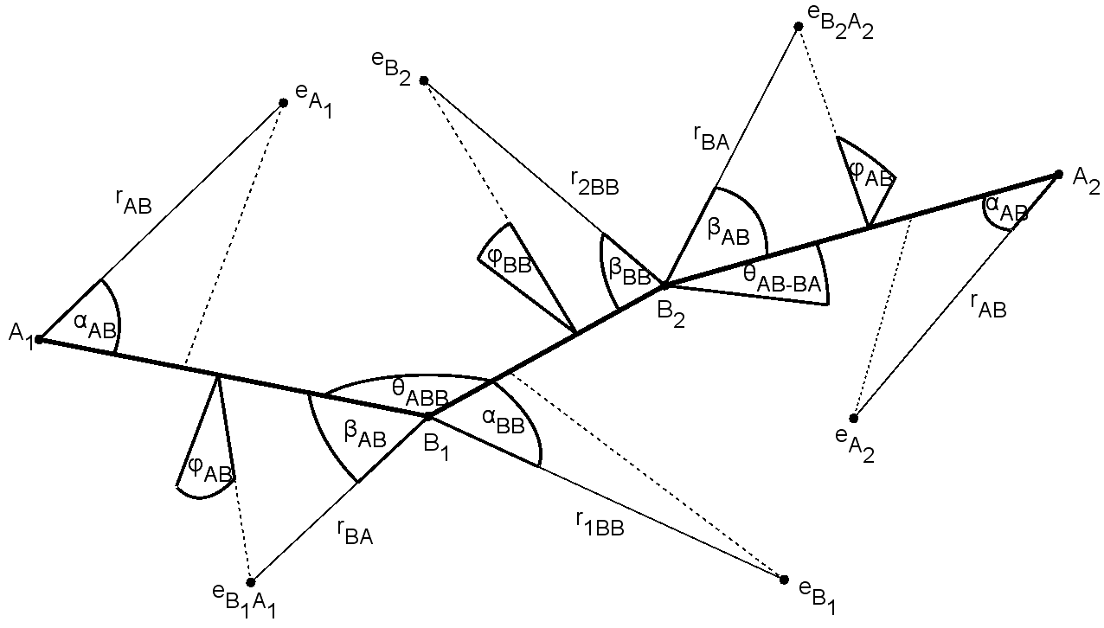
 |  |  |  |  |  |  |  |  |  |  |  |  |  |  |  |  |  |  |  |  |  |  |  | #DIV/0!
ABBA | Molecular properties |  |  |  |  |  |  |  |  |  |  | Geometry
Molecule | vAB | vBB | lAB [Å] | lBB [Å] | DAB[eV] | DBB [eV] | p [D] | EAB [eV] | EBA [eV] | EB1B2 [eV] | EB2B1 [eV] | rAB [Å] | rBA [Å] | r1BB [Å] | r2BB [Å] | αAB [deg] | βAB [deg] | φAB [deg] | αBB [deg] | βBB [deg] | φBB [deg] | θABB [deg] | θAB-BA [deg] | Omega A | Omega B | par Kr(A) |  | Omega B1 | Omega B2 | par Kr(B1)
HOOH | 1 | 1 | 0.950 | 1.475 | -3.88 | -2.183 | 1.770 | -10.58 | -13.42 | -10.99 | -13.91 | 0.984 | 1.010 | 1.236 | 1.195 | 61.4 | 61.6 | 27.3 | 70.8 | 54.1 | 20.9 | 94.8 | 119.8 | - | - | 0.4859 | #VALUE! | - | - | 0.5924 | #VALUE!
 | 1 | 1 | 0.988 | 1.458 | -3.88 | -2.183 | 1.770 | -10.58 | -13.31 | -10.68 | -13.94 | 1.058 | 1.024 | 1.291 | 1.135 | 60.8 | 62.4 | 26.5 | 67.4 | 58.3 | 23.0 | 101.9 | 90.2 | - | - | 0.5091 | #VALUE! | - | - | 0.6036 | #VALUE!
HSSH | 1 | 1 | 1.342 | 2.056 | -3.295 | -2.800 | 1.304 | -9.42 | -9.98 | -9.32 | -9.30 | 1.263 | 1.290 | 2.364 | 1.389 | 56.1 | 69.8 | 21.6 | 36.3 | 87.3 | 0.0 | 97.9 | 90.3 | - | - | 0.4282 | #VALUE! | - | - | 0.5040 | #VALUE!
HCCH | 1 | 3 | 1.063 | 1.203 | -5.780 | -9.969 | 0.000 | -11.41 | -16.27 | -19.09 | -18.33 | 1.064 | 0.882 | 0.747 | 0.775 | 72.7 | 65.8 | 29.4 | 73.5 | 73.3 | 20.9 | 180.0 | 0.0 | - | - | 0.6146 | #VALUE! | - | - | 0.4822 | #VALUE!
 | 1 | 3 | 1.063 | 1.203 | -5.760 | -8.670 | 0.000 | -11.41 | -16.27 | -19.09 | -18.33 | 1.081 | 0.881 | 0.762 | 0.786 | 70.4 | 66.0 | 25.5 | 70.0 | 70.9 | 24.6 | 180.0 | 0.0 | - | - | 0.6161 | #VALUE! | - | - | 0.4821 | #VALUE!
ClSSCl | 1 | 1 | 2.057 | 1.931 | -2.000 | -3.410 | 1.402 | -12.60 | -12.10 | -9.66 | -11.30 | 1.086 | 2.187 | 2.330 | 1.155 | 91.6 | 31.3 | 27.5 | 34.4 | 92.4 | 0.0 | 108.2 | 84.8 | - | - | 0.4778 | #VALUE! | - | - | 0.5653 | #VALUE!
FSSF | 1 | 1 | 1.635 | 1.890 | -3.000 | -3.750 | 1.450 | -12.33 | -10.62 | -12.65 | -10.76 | 1.660 | 1.208 | 2.120 | 1.176 | 39.7 | 83.4 | 5.9 | 30.2 | 97.0 | 8.8 | 106.3 | 87.9 | - | - | 0.4381 | #VALUE! | - | - | 0.4549 | #VALUE!
HNNH | 1 | 2 | 1.028 | 1.252 | -2.636 | -4.726 | 0.000 | -11.04 | -16.02 | -13.12 | -9.65 | 1.167 | 0.912 | 1.199 | 1.337 | 58.7 | 62.4 | 28.3 | 55.5 | 64.7 | 22.9 | 106.9 | 180.0 | - | - | 0.6034 | #VALUE! | - | - | 0.4003 | #VALUE!
NCCN | 3 | 1 | 1.154 | 1.389 | -5.000 | -5.926 | 0.000 | -13.60 | -15.72 | -13.37 | -13.92 | 1.076 | 0.985 | 1.581 | 0.900 | 61.0 | 58.8 | 26.5 | 38.0 | 96.5 | 12.8 | 180.0 | 0.0 | - | - | 0.5550 | #VALUE! | - | - | 0.5426 | #VALUE!

CH3F
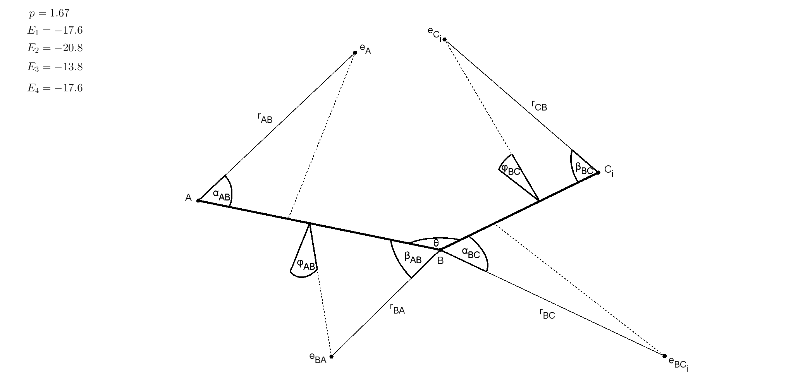
 |  |  |  |  |  |  |  |  |  |  |  |  |  |  |  |  |  |  |  |  |  |  |  | #DIV/0!
ABC3 | Molecular properties |  |  |  |  |  |  |  |  |  |  | Geometry
Molecule | vAB | vBC | lAB [Å] | lBC [Å] | DAB [eV] | DBC [eV] | p [D] | EA [eV] | EBA [eV] | EBC [eV] | EC [eV] | rAB [Å] | rBA [Å] | rBC [Å] | rCB [Å] | αAB [deg] | βAB [deg] | φAB [deg] | αBC [deg] | βBC [deg] | φBC [deg] | θCBC [deg] | θABC [deg] | Omega F | Omega C | par Kr(F) |  | Omega CH | Omega H | par Kr(CH)
FCH3 | 1 | 1 | 1.383 | 1.087 | -4.55 | -4.38 | 1.85 | -12.50 | -17.10 | -17.10 | -23.40 | 0.983 | 0.992 | 0.706 | 0.579 | 93.3 | 52.5 | 6.9 | 105.8 | 88.9 | 10.5 | 110.2 | 108.7 | - | - | 0.6084 | #VALUE! | - | - | 0.5788 | #VALUE!
 | 1 | 1 | 1.383 | 1.087 | -4.55 | -4.38 | 1.85 | -12.50 | -17.10 | -23.40 | -17.10 | 0.983 | 0.992 | 0.579 | 0.706 | 93.3 | 52.5 | 6.9 | 88.9 | 105.8 | 10.5 | 110.2 | 108.7 | - | - | 0.6084 | #VALUE! | - | - | 0.4212 | #VALUE!
 | 1 | 1 | 1.383 | 1.087 | -4.55 | -4.38 | 1.85 | -12.50 | -23.40 | -17.10 | -17.10 | 1.407 | 0.578 | 0.740 | 0.765 | 48.0 | 103.7 | 10.2 | 90.6 | 82.9 | 46.1 | 110.2 | 108.7 | - | - | 0.7765 | #VALUE! | - | - | 0.4874 | #VALUE!
 | 1 | 1 | 1.383 | 1.087 | -4.55 | -4.38 | 1.85 | -17.10 | -12.50 | -17.10 | -23.40 | 0.992 | 0.983 | 0.706 | 0.579 | 52.5 | 93.3 | 6.9 | 105.8 | 88.9 | 10.5 | 110.2 | 108.7 | - | - | 0.3916 | #VALUE! | - | - | 0.5788 | #VALUE!
 | 1 | 1 | 1.383 | 1.087 | -4.55 | -4.38 | 1.85 | -23.40 | -12.50 | -17.10 | -17.10 | 0.578 | 1.407 | 0.740 | 0.765 | 103.7 | 48.0 | 10.2 | 90.6 | 82.9 | 46.1 | 110.2 | 108.7 | - | - | 0.2235 | #VALUE! | - | - | 0.4874 | #VALUE!
 | 1 | 1 | 1.383 | 1.087 | -4.55 | -4.38 | 1.85 | -17.10 | -12.50 | -23.40 | -17.10 | 0.992 | 0.983 | 0.579 | 0.706 | 52.5 | 93.3 | 6.9 | 88.9 | 105.8 | 10.5 | 110.2 | 108.7 | - | - | 0.3916 | #VALUE! | - | - | 0.4212 | #VALUE!
 | 1 | 1 | 1.383 | 1.087 | -4.55 | -4.38 | 1.85 | -17.10 | -17.10 | -12.50 | -23.40 | 0.756 | 1.179 | 0.889 | 0.607 | 101.4 | 42.2 | 11.7 | 99.0 | 76.5 | 47.3 | 110.2 | 108.7 | - | - | 0.4670 | #VALUE! | - | - | 0.6888 | #VALUE!
 | 1 | 1 | 1.383 | 1.087 | -4.55 | -4.38 | 1.85 | -23.40 | -17.10 | -12.50 | -17.10 | 0.566 | 1.163 | 0.883 | 0.751 | 117.1 | 42.8 | 7.2 | 101.1 | 87.0 | 54.4 | 110.2 | 108.7 | - | - | 0.2891 | #VALUE! | - | - | 0.5717 | #VALUE!
 | 1 | 1 | 1.383 | 1.087 | -4.55 | -4.38 | 1.85 | -17.10 | -23.40 | -12.50 | -17.10 | 1.163 | 0.566 | 0.883 | 0.751 | 42.8 | 117.1 | 7.2 | 101.1 | 87.0 | 54.4 | 110.2 | 108.7 | - | - | 0.7109 | #VALUE! | - | - | 0.5717 | #VALUE!
 | 1 | 1 | 1.383 | 1.087 | -4.55 | -4.38 | 1.85 | -17.10 | -17.10 | -23.40 | -12.50 | 0.756 | 1.179 | 0.607 | 0.889 | 101.4 | 42.2 | 11.7 | 76.5 | 99.0 | 47.3 | 110.2 | 108.7 | - | - | 0.4670 | #VALUE! | - | - | 0.3112 | #VALUE!
 | 1 | 1 | 1.383 | 1.087 | -4.55 | -4.38 | 1.85 | -23.40 | -17.10 | -17.10 | -12.50 | 0.566 | 1.163 | 0.751 | 0.883 | 117.1 | 42.8 | 7.2 | 87.0 | 101.1 | 54.4 | 110.2 | 108.7 | - | - | 0.2891 | #VALUE! | - | - | 0.4283 | #VALUE!
 | 1 | 1 | 1.383 | 1.087 | -4.55 | -4.38 | 1.85 | -17.10 | -23.40 | -17.10 | -12.50 | 1.163 | 0.566 | 0.751 | 0.883 | 42.8 | 117.1 | 7.2 | 87.0 | 101.1 | 54.4 | 110.2 | 108.7 | - | - | 0.7109 | #VALUE! | - | - | 0.4283 | #VALUE!

